Sheet1
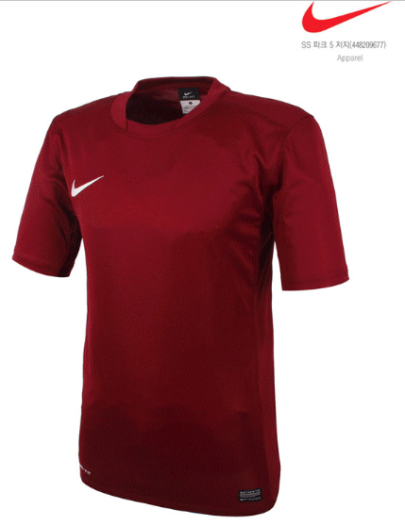
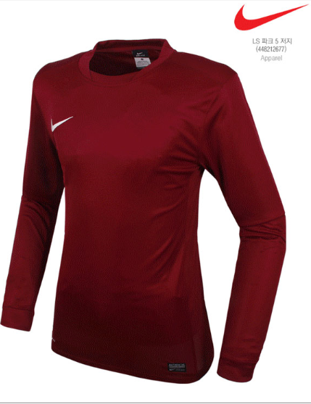
No. | 이름 | 긴팔/반팔 | 사이즈 | 마킹 |  | 바지 |  |  | 스타킹
 |  |  |  | 등 넘버 | 등 상단 이름 | 색상 | 사이즈 | 번호마킹
1 | 강동훈 | 긴팔 | 105 | 7 | Xabi Aldongso | 흰색 | 85 | ○ | 와인색
2 | 한상찬 | 반팔 | 100 | 17 | Michael | X | X | X | X
3 | 강민규 | 반팔 | 110 | 5 | ZIDANE | X | X | X | X
4 |  | 반팔 | 105 | 5 | 방울이 | X | X | X | X
5 | 강원진 | 긴팔 | 95 | 2 | WONJIN | X | X | X | X
6 | 공병오 | 반팔 | 95 | 13 | GONG | X | X | X | X
7 | 권태경 | 반팔 | 110 | 0 | 권태경 | X | X | X | X
8 | 김동근 | 긴팔 | 100 | 3 | D G | X | X | X | X
9 |  | 긴팔 | 95 | 3 | 여나닭 | X | X | X | X
10 | 김원배 | 반팔 | 95 | 10 | Jerome | 흰색 | 80 | X | X
11 | 김종서 | 반팔 | 100 | 19 | JONGSEO | X | X | X | X | 바지는 속바지 없는 제품 추천 부탁 드립니다.
12 | 김종현 | 반팔 | 100 | 88 | Jonghyeon | X | X | X | X
13 |  | 반팔 | 90 | 91 | Okjoo | X | X | X | X
14 | 박제작 | 반팔 | 100 | 36 | JAEJAK | X | X | X | X
15 | 배성민 | 반팔 | 105 | 8 | bae | X | X | X | X
16 | 서준열 | 반팔 | 100 | 9 | JOON | X | X | X | X
17 | 송현철 | 반팔 | 95 | 14 | ANTONIO | X | X | X | X
18 | 양주남 | 반팔 | 105 | 42 | Yang | X | X | X | X
19 | 우상호 | 반팔 | 95 | 12 | 우상호 | 와인색 | 80 | ○ | 와인색
20 | 유현수 | 긴팔 | 100 | 38 | WILLSON | X | X | X | X
21 | 윤기윤 | 반팔 | 110 | 4 | KIYUN | X | X | X | X
22 | 이경준 | 긴팔 | 100 | 22 | KYEONGJUN | X | X | X | X
23 | 이성현 | 긴팔 | 110 | 23 | Lee | 흰색 | 85 | ○ | 와인색
24 | 이정필 | 긴팔 | 100 | 15 | JEONGPIL | X | X | X | X
25 | 이창수 | 긴팔 | 105 | 20 | CS | X | X | X | X
26 | 이태성 | 긴팔 | 100 | 25 | LiTaiCheng | X | X | X | X
27 | 임지훈 | 긴팔 | 95 | 21 | 작은거임 | X | X | X | 와인색
28 | 주민혁 | 반팔 | 95 | 33 | B.O | X | X | X | X
29 | 최상하 | 반팔 | 100 | 28 | UPDOWN | X | X | X | X
30 | 최영태 | 반팔 | 110 | 87 | CHOIVEZ | X | X | X | X
31 | 최정호 | 반팔 | 110 | 6 | JH | 와인색 | 90 | X | 와인색
32 | 최훈 | 반팔 | 95 | 77 | small choi | 와인색 | 80 | X | 와인색
33 | 최흥낙 | 긴팔 | 100 | 34 | Heungnak | X | X | X | X
34 | 한경식 | 반팔 | 100 | 11 | HAN | X | X | X | X
35 | 한희준 | 반팔 | 100 | 24 | Peter | X | X | X | X
36 | 황성현 | 긴팔 | 95 | 18 | S H Hwang | 흰색 | 80 | ○ | 와인색
37 | 강성수 |  |  | 군바리
38 | 권재현 |  |  | Goal Keeper

